상품제안서
모락 휴대용 스틱 핸드폰거치대 | 상품코드: S43144

 |  |  |  |  |  |  | 02-713-8555 | www.synergygift.co.kr
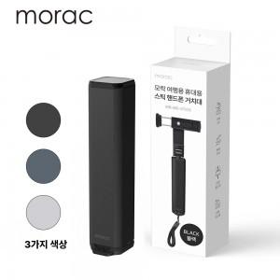

【상세/제작정보】 | 휴대성이 편하여 여행 시 가지고 다는데 탁월한 설계를 하였습니다. <br>색상은 실버, 그레이, 블랙 3종류 입니다.

【인쇄/포장옵션】 | 레이저 / 포장불가능

【공급단가】 | 수량 | 50~ | 100~ | 300~ | 1,000~ | 3,000~
*VAT별도 | 단가 | 4,550원 | 4,440원 | 4,300원 | 4,090원 | 3,950원

【상품 URL】 | https://www.synergygift.co.kr:443/src/goods_detail.php?gdno=43144

